Priprema puta

 |  |  | Radni list: Excel

 |  |  | PUT OKO SVIJETA
 |  |  | ZAGREB -LONDON – MOSKVA – BERLIN – ZAGREB..

Auto | Ford Focus RS
potrošnja | 10 l/100 km
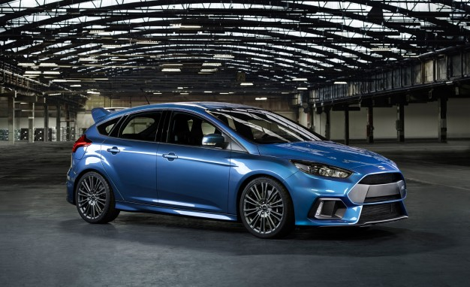

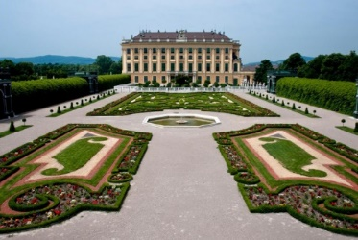
Zagreb |  | udaljenost | 500 km | Beč | 800 | Moskva

